記入について
建築物石綿含有建材調査者講習 ［様式－１］［様式－２］の記入について

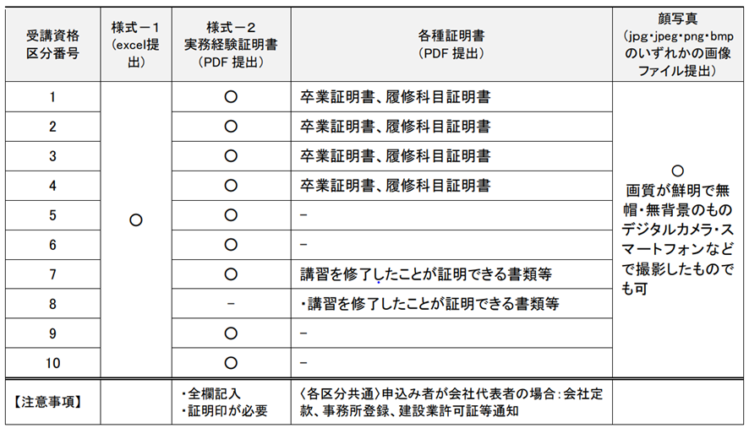
・［様式－１］［様式－２］の両方に必要事項を入力し、提出してください。 ・青色のついたところ（セル）に入力してください。 ・「リストから選んでください」と書いてあるところは、セルをクリックするとセルの右下に「▼」が表示されます。「▼」をクリックし、リストから該当する項目を選択してください。 ・自動計算されるところがエラーになったりうまく表示されない場合は、文字や数式を削除して手入力をしてください。 ・不明な点などございましたら、日本環境衛生センター研修事業部までご連絡ください。 日本環境衛生センター研修事業部 電話：044-288-4919 （平日9時～17時） | ■必要書類

■様式－２の記入例

勤務先の代表的な業務内容を入力してください。
年月数は自動的に計算されますので、入力は不要です。正常に表示されない場合は、手入力してください。
西暦形式で半角数字で入力してください。「2020/3」と入力すると自動的に「2020/3/1」と表記されます。
実務が複数ある場合は、主なものを上段と下段でそれぞれ選んでください。
具体的な実務内容や特記事項などを入力してください。

記入例・受講区分8-a
［様式－１］ |  | 水色の部分に入力、またはリストから選択してください。 |  |  |  |  |  | 記入例（8-aの方）
氏名 | 環境 太郎 |  | 日中連絡先 電話番号 | 090-××××-××××
受講コース | 一般建築物石綿含有建材調査者コース |  |  |  | 受講資格区分番号 |  | 8-a
受講資格区分８-aの方は
入力不要です。
受講資格区分 【１～４】 | 該当する最終学歴 | リストから選んでください | ［その他］を選んだ場合の具体的内容
 | 学校名 |  | 学部名 | 学科名 |  | 卒業年月
 |  |  |  |  |  | 年 月
受講資格区部８-aの方で代表者だったとしても
入力・書類提出は不要です。
※8-aでは実務経験年数は不問のため。
受講資格区分により 必要な資格証・修了証 |  | 8 石綿作業主任者技能講習修了証
代表者自らが受講する場合の 必要書類 |  | 添付した書類をリストから選んでください |  | ［その他］を選んだ場合の具体的内容

［様式－２］ |  | 実務経験証明書
氏名 | 環境 太郎 |  |  | 受講資格区分番号 |  | 8-a | 実務経験年数の合計 （自動計算） |  | 0年

勤務先名（部課名まで） |  | 所在地（番地まで） |  | 在職期間（西暦） |  |  | 地位・職位 | 職務内容
業務内容 |  |  |  | 2020/1←の形式で入力してください） |  | 実績年月数 （自動計算） |  | 該当する実務 （主なもの２つまで） | その他、実務詳細・特記事項
 |  |  |  |  | から | 0年0ヶ月 |  | リストから選んでください
業務内容： |  |  |  |  | まで |  |  | リストから選んでください
 |  |  |  |  | から | 0年0ヶ月 |  | リストから選んでください
「一般建築物石綿含有建材調査者講習」で「受講区分８-a」の場合、
実務経験年数は不問ですので、実務経験証明書（様式２）の提出は必要ございません。
※「受講区分８-a以外」の方は提出は必要です。
業務内容： |  |  |  |  | まで |  |  | リストから選んでください
 |  |  |  |  | から | 0年0ヶ月 |  | リストから選んでください
業務内容： |  |  |  |  | まで |  |  | リストから選んでください
 |  |  |  |  | から | 0年0ヶ月 |  | リストから選んでください
業務内容： |  |  |  |  | まで |  |  | リストから選んでください
 |  |  |  |  | から | 0年0ヶ月 |  | リストから選んでください
業務内容： |  |  |  |  | まで |  |  | リストから選んでください

上記の通り相違ないことを証明します。 |  |  |  |  |  |  | 上職に実務経験の証明が得られない場合（自身が会社代表である場合等）は、以下に理由を記載し、署名・押印してください。
年 月 日
住 所 |  |  |  |  |  |  | 理由：
現在の所属する機関 |  |  |  |  |  |  | 実務経歴の確認のために、追加書類の提出等を求められた場合は速やかに提出します。
現在の上職の氏名 （所属職位を記載） |  |  |  |  |  |  | 本人署名：

※過去の実務経験が現在の所属機関と異なる場合でも、現在の上職の署名のみで結構です。 |  |  |  |  |  | ※ 代表者自らが受講する場合には、実務経験内容等の証明の根拠として、事務所登録、建設業許可証、会社定款のいずれかの写しなどを提出してください。

記入例・受講区分8-a以外
［様式－１］ |  | 水色の部分に入力、またはリストから選択してください。 |  |  |  |  |  | 記入例（8-a以外の方）
氏名 | 環境 太郎 |  | 日中連絡先 電話番号 | 090-××××-××××
受講コース | 一般建築物石綿含有建材調査者コース |  |  |  | 受講資格区分番号 |  | 5
受講資格区分１～４以外の方は
入力不要です。
受講資格区分 【１～４】 | 該当する最終学歴 | リストから選んでください | ［その他］を選んだ場合の具体的内容
 | 学校名 |  | 学部名 | 学科名 |  | 卒業年月
 |  |  |  |  |  | 年 月
受講資格区分により 必要な資格証・修了証
代表者自らが受講する場合の 必要書類 |  | 建設業許可証 |  | ［その他］を選んだ場合の具体的内容

［様式－２］ |  | 実務経験証明書
氏名 | 環境 太郎 |  |  | 受講資格区分番号 |  | 5 | 実務経験年数の合計 （自動計算） |  | 21年

勤務先名（部課名まで） |  | 所在地（番地まで） |  | 在職期間（西暦） |  |  | 地位・職位 | 職務内容
業務内容 |  |  |  | 2020/1←の形式で入力してください） |  | 実績年月数 （自動計算） |  | 該当する実務 （主なもの２つまで） | その他、実務詳細・特記事項
株式会社日本環境衛生センター 研修事業部 |  | 神奈川県川崎市川崎区四谷上町10-6 |  | 1998-04-01 | から | 21年11ヶ月 | 主任 | 工事指導監督 | 試料採取、図面調査
業務内容：環境事業 |  |  |  | 2020-03-01 | まで |  |  | 解体工事の施工管理
＜建築に関する実務（区分１～５）＞
建築物設計,工事監理,工事指導監督,建築一式・大工工事・建築設備の施工管理,内装工事（床・柱・梁・壁等）,建築物耐震診断,
解体工事の施工管理,
＜石綿に関する実務（区分７～８-b）＞
石綿含有建材調査，試料採取，図面調査（スクリーニング）
 |  |  |  |  | から | 0年0ヶ月 |  | リストから選んでください
受講日まで従事することが予想される場合、受講月まで記載いただいて構いません。
業務内容： |  |  |  |  | まで |  |  | リストから選んでください
 |  |  |  |  | から | 0年0ヶ月 |  | リストから選んでください
業務内容： |  |  |  |  | まで |  |  | リストから選んでください
 |  |  |  |  | から | 0年0ヶ月 |  | リストから選んでください
業務内容： |  |  |  |  | まで |  |  | リストから選んでください
 |  |  |  |  | から | 0年0ヶ月 |  | リストから選んでください
業務内容： |  |  |  |  | まで |  |  | リストから選んでください

上記の通り相違ないことを証明します。 |  |  |  |  |  |  | 上職に実務経験の証明が得られない場合（自身が会社代表である場合等）は、以下に理由を記載し、署名・押印してください。
年 月 日
住 所 |  |  |  |  |  |  | 理由： | 自身が会社代表者のため
代表者等上職による証明が得られない場合はこちらに理由と署名（直筆・押印）をご記入ください。
現在の所属する機関 |  |  |  |  |  |  | 実務経歴の確認のために、追加書類の提出等を求められた場合は速やかに提出します。
現在の上職の氏名 （所属職位を記載） |  |  |  |  |  |  | 本人署名： | 直筆で署名＋押印

※過去の実務経験が現在の所属機関と異なる場合でも、現在の上職の署名のみで結構です。 |  |  |  |  |  | ※ 代表者自らが受講する場合には、実務経験内容等の証明の根拠として、事務所登録、建設業許可証、会社定款のいずれかの写しなどを提出してください。
代表者等上職に証明が得られる場合はこちらをご記入ください。
証明日・住所・所属機関については打ち込みで問題ございませんが、上職による署名は直筆でいただいてください。
※押印は不要。
ご自身より上職であればどなたでも構いません。
事業所登録、建設業許可証、会社定款がご用意できない場合、
他の書類（社名・代表者名が記載されているもの）でも対応できる場合がございます。
その際は事前に事務局までご確認ください。

